PD
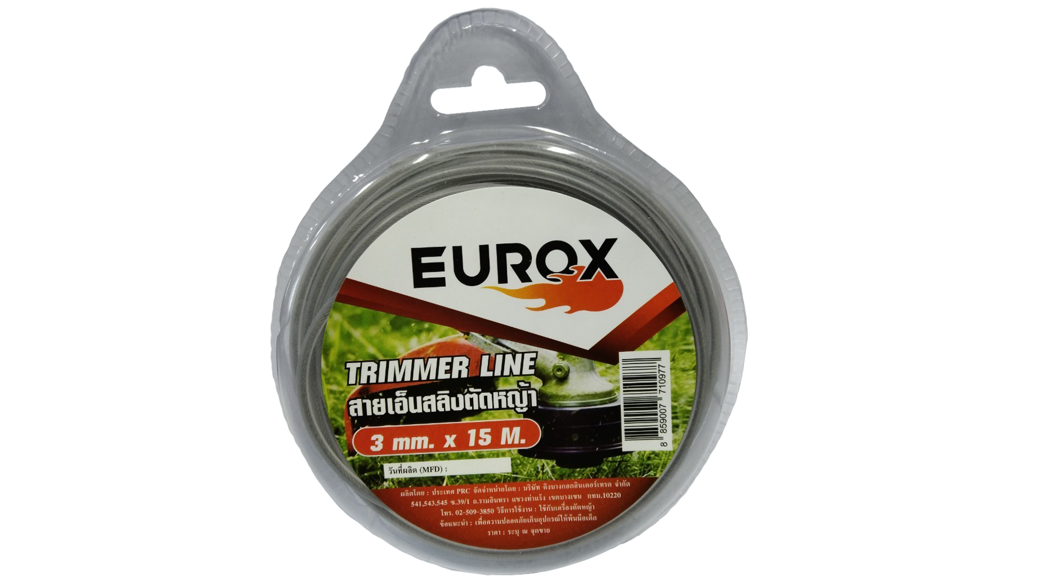
เลขที่ SKU : 34-101-210 วันที่ : 28/10/2023
1. ข้อมูลสินค้า |  |  |  | รูปสินค้า
ประเภท (กลุ่มหลัก) | อะไหล่เกษตร | ประเภท (กลุ่มรอง) | อะไหล่เครื่องตัดหญ้า
ชื่อภาษาไทย | สายเอ็นสลิงตัดหญ้า EUROX ขนาด 3มม. ยาว 15ม. | ชื่อภาษาอังกฤษ
รหัสสินค้า | 34-101-210 | Barcode | 8859007710977
สถานะสินค้า | A | รหัสทีมขาย
รุ่น (Model) | ตัดหญ้า | ยี่ห้อ | EUROX
สีตัวสินค้า | เงิน | สีของบรรจุภัณฑ์ | ขาว
ทำจากวัสดุ | เหล็ก | ประเทศผู้ผลิต | PRC

2. คุณสมบัติ
เอ็น | สลิง | ยาว | 15 เมตร | รูปบรรจุภัณฑ์
ขนาดเอ็น | 3 มม.

3. รายละเอียดบรรจุภัณฑ์
ขนาดสินค้า (ซม.) | 0.3x0.3x150 (ไม่รวมบรรจุภัณฑ์) | น้ำหนักสินค้า (กก.) | 0.15 (ไม่รวมบรรจุภัณฑ์)
ขนาดกล่อง 1 (ซม.) | 13.1x3.4x15.5 | ขนาดบรรจุ (กล่อง) | 1 PCS
ขนาดกล่อง 2 (ซม.)
 |  | น้ำหนักรวมสินค้า (กก.) | 0.176
บาร์โค้ดกล่อง | 8859007710977 | ขนาดลัง (ซม.) | xx
ขนาดบรรจุ (ลัง) |  | น้ำหนักลังรวมสินค้า (กก.)
 |  |  |  | อุปกรณ์ภายในกล่อง
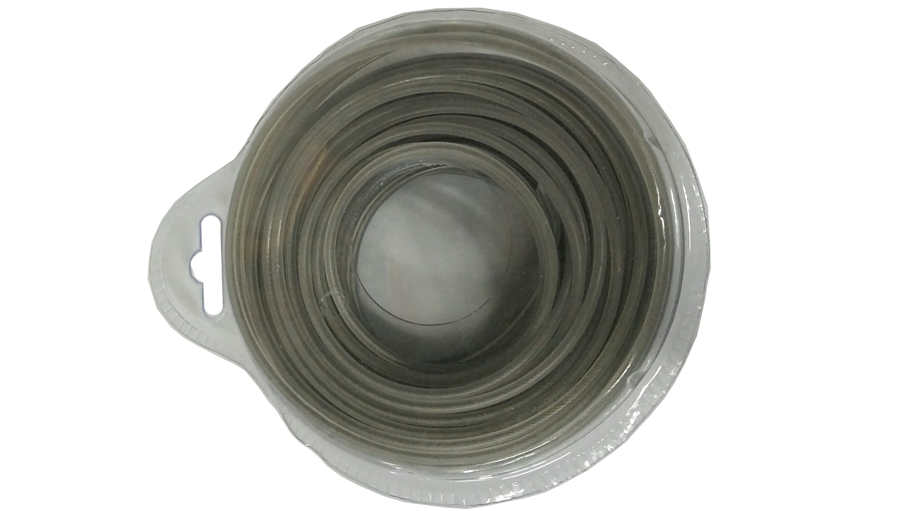
4. อุปกรณ์ภายในกล่อง
- สายเอ็นสลิงตัดหญ้า

5. วิธีการใช้งาน
ใช้กับเครื่องตัดหญ้า

6. จุดเด่น จุดขาย ของสินค้า
- เหนียวทนทาน ใช้งานได้นานจนลืมสายเอ็นแบบเก่าไปเลย - ตัดได้รวดเร็ว ประหยัดเวลา - ใช้ใส่ได้กับจานเอ็น และกระปุกเอ็นตัดหญ้า ทุกรุ่น


7. การรับประกัน |  |  |  | รูปลังสินค้า
ระยะเวลารับประกัน (เดือน) | 0 ระบุ
ประเภทการรับประกัน
เงื่อนไขการรับประกัน

8. ข้อมูล สคบ.
ชื่อสินค้า | สายเอ็นสลิงตัดหญ้า EUROX ขนาด 3มม. ยาว 15ม.
ผลิตจากประเทศ | PRC
จัดจำหน่ายโดย | บริษัท คิงบางกอก อินเตอร์เทรด จำกัด
 | 541,543,545 ซอย 39/1 แขวงท่าแร้ง เขตบางเขน กรุงเทพมหานคร 10220
 | เลขประจำตัวผู้เสียภาษี: 0105545012035 สำนักงานใหญ่ | โทรศัพท์: 02-509-3850 | โทรสาร: 02-509-3856 |  |  | รูป Barcode
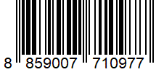
บรรจุ | 1 ม้วน/กล่อง
วิธีการใช้ | ใช้กับเครื่องตัดหญ้า
คำเตือน | ขณะใช้งานหรือเลิกใช้งาน ควรเก็บอุปกรณ์ให้พ้นมือเด็กเพื่อความปลอดภัย
ราคา | ระบุ ณ จุดขาย
วันที่ผลิต

9. ข้อควรระวัง
คำเตือน | ขณะใช้งานหรือเลิกใช้งาน ควรเก็บอุปกรณ์ให้พ้นมือเด็กเพื่อความปลอดภัย
ข้อแนะนำในการใช้งาน | ห้ามใช้งานผิดประเภท

